关系图
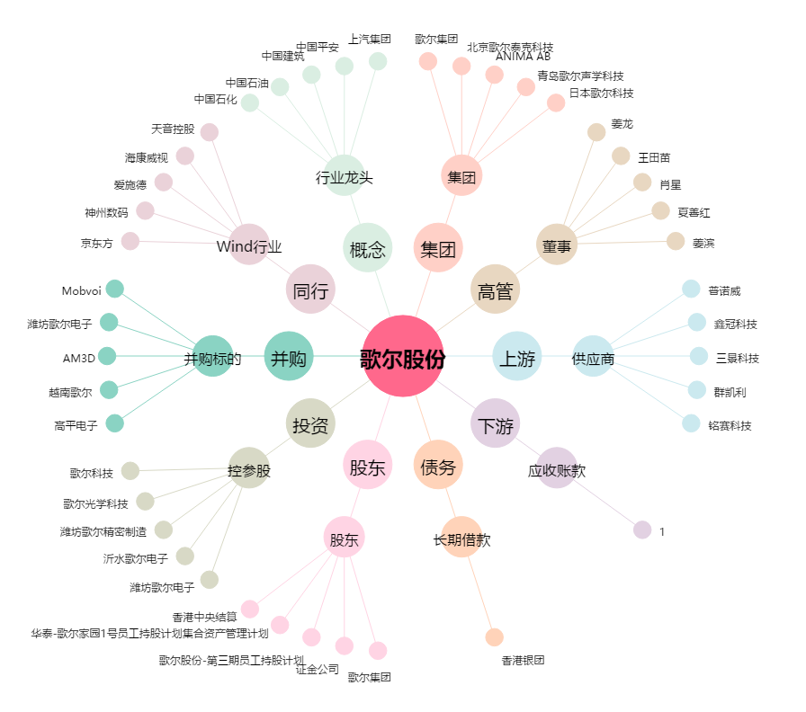
歌尔股份[002241.SZ] - 关系概览图

